BON DE COMMANDE CONCOURS 2023


 | CONCOURS NATIONAL BLONDES D'AQUITAINE 2023

33 rue Amand Franco
44110 CHÂTEAUBRIANT
Siret 785 941 667 00038 - APE 8230Z
TVA Intracom FR 35 785 941 667
Tel : 02 40 81 23 81
Emails: national2023blondedaquitaine@foiredebere.fr

 | BON DE COMMANDE

Raison sociale
Adresse
Code postal
Ville
Veuillez préciser, si différente, l’adresse de facturation :
Adresse
Code postal
Ville

N° TVA Intracom
N° Affiliation MSA ou SIRET

Personne responsable sur le stand
N° de téléphone (mobile)
Mail

PUBLICATION DE LA LISTE DES EXPOSANTS DANS LE CATALOGUE
NOM |  |  |  |  | 1

INFORMATIONS COMPLEMENTAIRES
Produits exposés/Noms des fabricants

Ce bon de commande, accompagné d'un acompte de 30 % du montant TTC de la commande, est à envoyer complet en deux exemplaires
au Comité de la Foire de Béré. Pour un envoi par courriel mettre ce document sous format PDF et payer l'acompte par virement bancaire.

Un exemplaire de ce bon de commande validant les réservations sera retourné accepté par la Foire de Béré.
Le solde de la commande devra être versé après réception de la facture et au plus tard avant le 1er juillet 2023.

La date limite de dépôt des bons de commande est fixée au 31 janvier 2023.
Pour les dossiers concernant l’achat de supports de communication la date limite est fixée au 30 juin 2023 sous réserve de disponibilités.

Les stands et espaces de communication seront attribués dans l’ordre d’arrivée des bons de commande.

Pour prendre une option sur un numéro de stand appelez au 02 40 81 23 81 et indiquez le ou les numéros de stands qui vous ont été proposés.

Numéro de stand :

Le plan avec les numéros de stands est en page 3 de ce bon de commande.
Le paiement de l'acompte peut être fait par chèque à l’ordre du Comité de la Foire de Béré ou par virement bancaire au compte suivant :
RIB : 14706 00001 739864 19524 60
IBAN : FR76 1470 6000 0173 9864 1952 460
BIC : AGRIFRPP847
Pièces à joindre obligatoirement au bon de commande :
Attestation RC personnelle ou professionnelle
Extrait KBIS ou MSA
Acompte de 30 % du montant TTC

 |  |  |  | 1

 | CONCOURS NATIONAL BLONDES D'AQUITAINE 2023

 |  | BON DE COMMANDE

 | PU HT | QUANTITE | TOTAL HT
PARTENARIATS
PACK PREMIUM | 5,000 € | 0 | - €
PACK PRIVILEGE | 8,000 € | 0 | - €
PACK PRESTIGE | 15,000 € | 0 | - €

STANDS (Electricité comprise)
Stand de 3 x 3 m | 1,500 € |  | - €
Module supplémentaire de 3 X 3 m | 900 € |  | - €

INTEVIEWS ET MESSAGES SONORES
2 Interviews sur le ring | 800 € |  | - €
2 messages sonores / jour | 700 € |  | - €
CATALOGUE
1/2 page | 900 € |  | - €
1 page | 1,700 € |  | - €

REDACTIONNELS PAGES FACEBOOK DU CONCOURS DE DE LA FOIRE
3 publications | 700 € |  | - €
6 publications | 1,200 € |  | - €

ANNONCES VIDEO
3 passages de 30 secondes | 350 € |  | - €
6 passages de 30 secondes | 600 € |  | - €
3 passages de 60 secondes | 600 € |  | - €
6 passages de 60 secondes | 1,100 € |  | - €
Sous réserve de disponibilités

PARRAINAGES DE GROUPES ET CHAMPIONNATS
1 Groupe | 500 € |  | - €
1 parrainage championnat réservé aux packs Prestige, Privilège et Prémium
Ces réservations seront prises dans l'ordre d'arrivée

BANDEROLLES (3m sur 0,66 m)
1 banderole autour des rings | 400 € |  | - €
1 banderole dans les allées | 300 € |  | - €
Les banderoles autour du Grand Ring sont réservées en priorité aux Packs

TOTAL HT |  |  | - €
TVA 20 % |  |  | - €
TOTAL TTC |  |  | - €

COMMANDE D'INVITATIONS SUPPLEMENTAIRES (minimum 10)
Invitations sociétés (1 jour) | 5 € |  | - €
TVA 10 % |  |  | - €
TOTAL TTC |  |  | - €

TOTAL GENERAL HT |  |  | - €
TOTAL GENERAL TVA |  |  | - €
TOTAL GENERAL TTC |  |  | - €

ACOMPTE DE 30 % SUR LE MONTANT TTC |  |  | - €
Acompte à joindre a bon de commande ou à payer par virement bancaire.

Je déclare avoir pris connaissance du règlement de la manifestation et accepter sans réserve ni restrictions toutes les clauses.
Pour valider votre commande apposez votre cachet ainsi que votre signature précédée de la mention "Lu et approuvé"

À____________________________________le: / / |  |  |  | A Châteaubriant le: / /

Signature
 |  |  |  | La Foire de Béré-Châteaubriant
Cachet

 |  |  |  | 2

 | CONCOURS NATIONAL BLONDES D'AQUITAINE 2023

PLAN DE L'ESPACE CONCOURS AVEC NUMEROS DES STANDS
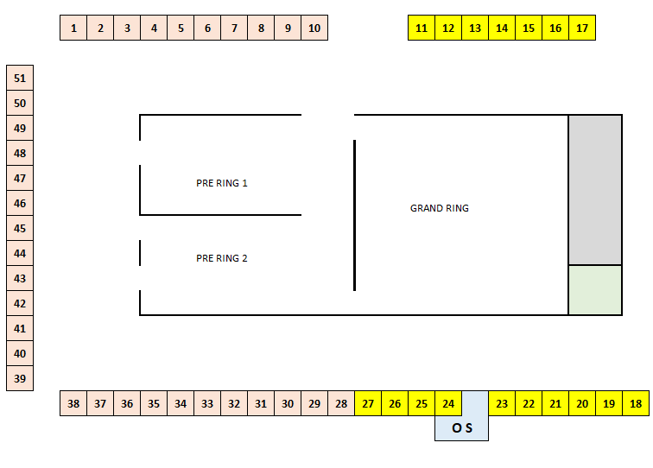

Les stands 11 à 27 sont réservés aux Packs Prémium, Privilège et Prestige.

 |  |  |  | 3

